Лист1
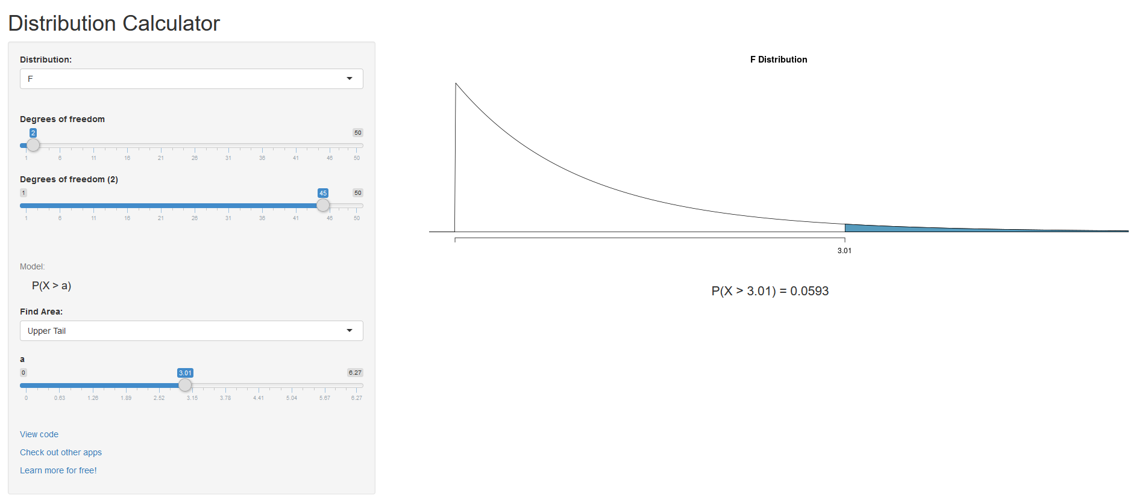
20 | 30 | 18
31 | 30 | 15
40 | 3 | 39
29 | 10 | 27
29 | 36 | 12
22 | 4 | 8
26 | 35 | 15
33 | 25 | 26
39 | 6 | 29
16 | 35 | 2
10 | 26 | 21
39 | 15 | 10
17 | 20 | 34
25 | 5 | 36
28 | 4 | 21
31 | 8 | 4

27.1875 | 18.25 | 19.8125
1122.4375 | 2409 | 1922.4375

M = | 21.75
SSW = | 5453.875
df ssw = | 45 | число степенй свободы
SSW/df ssw = |  | 121.1972222 | изменчивость внутригрупповая
SSB = | 729.125
df ssw = | 2 | число степеней свободы
SSB/df ssw = |  | 364.5625 | изменчивость межгрупповая
F = | 3.00801036 | отношение межгрупповой изменчивости и внутригрупповой изменчивости
Вероятно, найдутся те средние в группах, которые будут значительно отличаться
P(X > 3) = 0.0598
Значит, отклоняем нулевую гипотезу, что нет различий.
Нет оснований отклонить гипотезу о том, что у нас нет различий.
Чем меньше уровень значимости, тем больше оснований отклонить нулевую гипотезу, что различий у нас значимых нет.
a = p/C(2,n)= |  | 1 | поправка на множественные сравнения | поправка Бонферони

p=0,06>0,05=>нет осн откл Н0
p=0,06>0,05=>нет осн откл Н0

